Sheet1
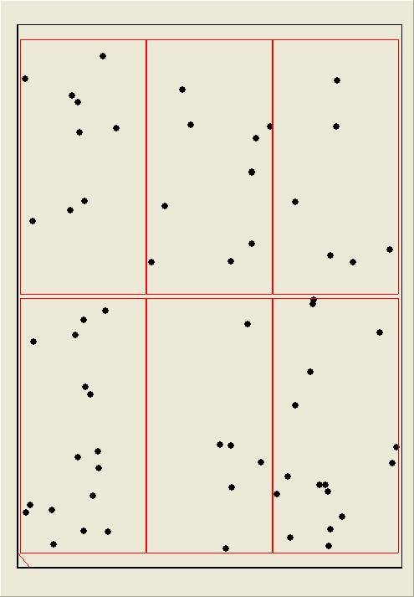
LINE | Layer | Defect | 型態 | 異常時處理方法 |  | 標準化 | 處理人員 | 附註
 |  |  |  | 成因 | 解決方法
CNVR03 | BM | BM-P | 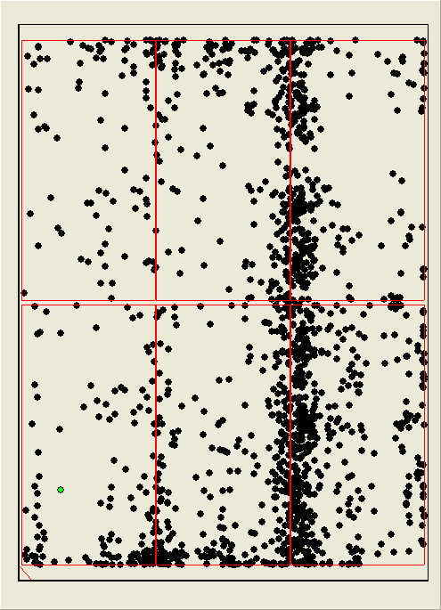 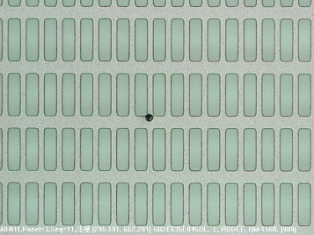 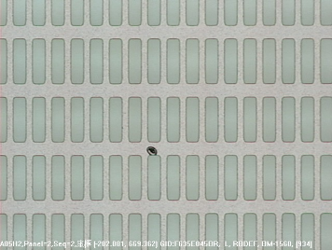 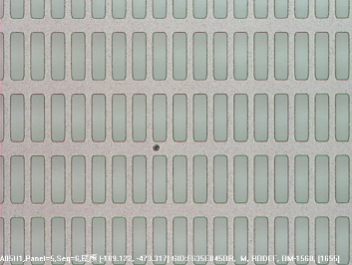 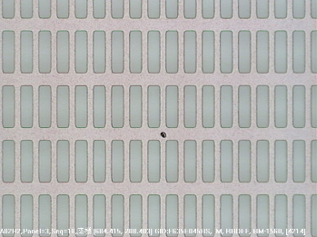 | 小顆型態 BM-P有帶暈懷疑是塗佈前造成 | 1.夜班:調整AQK流量46.5-->49 無效 下刮風刀 無效 調整F.S水洗流量 75-->65 無效 調整風刀流量 上風刀2200-->2280 下風刀1800-->1890 無效 2.日班:轉速:3600=>3200 AQK:38=>34 無效 懷疑particle是光罩造成所以下機清洗 無效 PRCN BRUSH BY PASS 無效 事發原因: PM BRUSH及該段第一支ROLLER(ROLLER上有不定位置纏繞疑似貼布西路材質的異物=>全部清除)下片掃良率OK | 1.確認BRUSH潔淨度是否須PM或是鹼洗 2.確認各段ROLLER上方是否有異物殘繞或是髒污需PM | 思帆、俊博、銓緯、君豪

 |  |  | PM Brush及該段第一支Roller後掃良率

